Hoja1
 |  |  |  |  |  |  |  |  |  |  | Por definicion es F1= 0
Fraccion
 |  |  |  |  |  |  | Shannon |  |  | fi | Fi
R | 0.071428571429 |  |  |  |  |  |  |  | s1 | 0.3 | 0 |  | 00
 |  |  |  |  |  |  |  |  | s2 | 0.22 | 0.3 | 0.6
 | Primero se multiplica x2 |  |  |  |  |  |  |  | s3 | 0.18 | 0.52 | 1.04
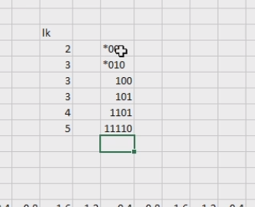
 |  |  |  |  |  |  |  |  | s4 | 0.15 | 0.7 | 1.4
 | 0.14285714286 | 0.28571428571 | 0.57142857143 | 1.1428571429 | 0.28571428571 |  |  |  | s5 | 0.1 | 0.85 | 1.7
Como no sumpera 1, se pone 0 | 0 | 0 | 0 | 1 | 0 |  |  |  | s6 | 0.05 | 0.95 | 1.9
 |  |  |  |  |  |  |  |  |  | 1
Es periodico
 |  | *(.0001)

Mi matricula |  | 1817242

R | 0.055555555556

 | 0.11111111111 | 0.22222222222 | 0.44444444444 | 0.88888888889 | 1.7777777778 | 0.55555555556 | 1.1111111111 | 0.22222222222 | 0.44444444444 | 0.88888888889 | 1.7777777778 | 0.55555555556 | 1.1111111111 | 0.22222222222
 | 0 | 0 | 0 | 0 | 1 | 0 | 1 | 0 | 0 | 0 | 1 | 0 | 1 | 0

 | *(.0000101)

 |  |  |  |  |  |  |  |  |  |  |  |  | Todos los que fueron lpor hoffman ahora por shannon

